Sprache wählen
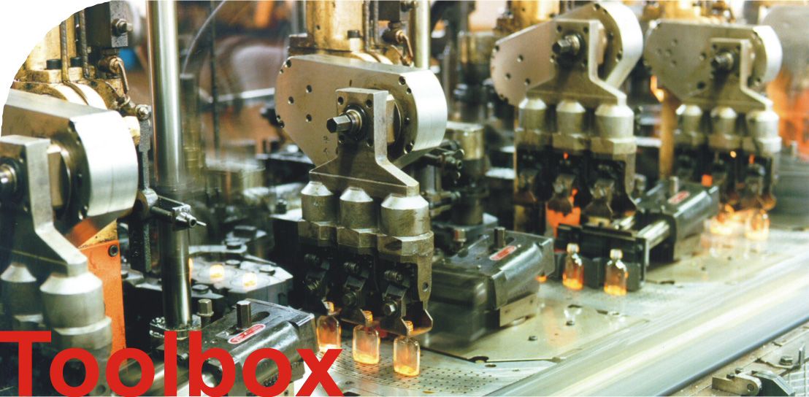

v2.2

Einführung
Leckagen von Druckluftsystemen

Ziel dieses Tools ist es, einem Unternehmen den Einfluss verschiedener Maßnahmen zur Energieeinsparung in Druckluftsystemen zu verdeutlichen. Als Maßnahmen kommen die Reduzierung der Leckagen, die verringerung der spezifischen Kompressorleistung und die reduzierung des Systemdrucks in Frage. Die Auswirkungen der verschiedenen Maßnahmen sind von einigen Größen abhängig (Leckagen, spez. Kompressorleistung, Stromkosten, etc).

Als unternehmensspezifische Angaben sind erforderlich:

Für die Berechnung durch Druckbehälterentleerung | Für die Berechnung durch Kompressorlaufzeit | Für die Berechnung über Leckagestellen

1. Anzahl und Größe der Druckbehälter, Durchmesser und Länge der Rohrleitungen, Anfangsdruck, Enddruck, Messzeit | 1. Gesamtzeit Kompressorlastbetrieb, Gesamtzeit des Messvorgangs, maximaler Druck, minimaler Druck | 1. Anzahl und Größe der Leckagen im System
2. Spezifische Leistungsdaten des Kompressors
3. Angaben zum System wie Systemdruck, Temperatur, Betriebszeit, Strompreis und Umgebungsdruck.
4. Optional kann noch der Gesamtdruckluftverbrauch angegeben, um die Kosten der Leckagen in Relation zu den Gesamtkosten zu verdeutlichen.
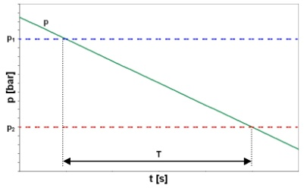 | 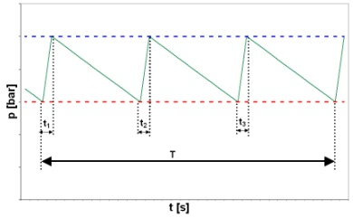 | 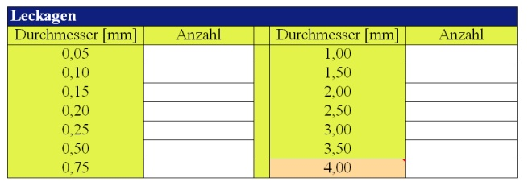
Zum Vergrößern Grafiken anklicken!

Aus diesen Angaben werden dann die Kosten des Systems und die Einsparmöglichkeiten errechnet. Zusätzlich werden die Auswirkungen der Maßnahmen noch einmal gemeinsam und einmal getrennt im Diagramm vorgestellt.

Copyright: Fraunhofer ISI, 76139 Karlsruhe 2006.
Kontakt: Dr. Peter Radgen, Tel. +49/7216809295; peter.radgen@isi.fraunhofer.de
Dieses Programm darf nicht entgeltpflichtig weitergegeben werden

